Sheet1
KINH DOANH ĐIỆN THOẠI DI ĐỘNG THÁNG 07/2017
STT | Mã hiệu | Loại hàng | Màu sắc | Tên hàng | lượng Số | Ngày bán | Đơn giá | Trị giá | Thành tiền
1 | N | 8800 | D | ? | 3 | 20 | ? | ? | ?
2 | N | E61i | N |  | 6 | 22
3 | S | F500 | D |  | 8 | 22
4 | S | P310 | X |  | 2 | 20
5 | N | E61i | D |  | 5 | 22
6 | M | W510 | D |  | 5 | 15
7 | M | ROKR | D |  | 2 | 20
8 | S | F500 | X |  | 3 | 22

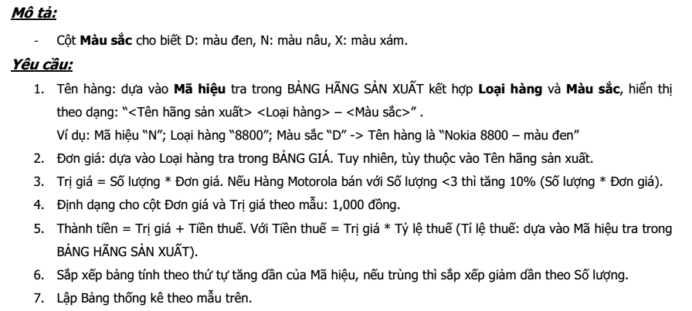
BẢNG HÃNG SẢN XUẤT: |  |  |  |  | BẢNG THỐNG KÊ:
Mã hiệu | Tên hãng sản xuất | Tỷ lệ thuế |  |  | Mã hiệu | Tổng Số lượng | Tổng Thành tiền
N | Nokia | 10% |  |  | N | ? | ?
S | Samsung | 9% |  |  | S | ? | ?
M | Motorola | 7% |  |  | M | ? | ?

BẢNG GIÁ:
Loại hàng | Nokia | Samsung | Motorola
8800 | 19,899,000
E61i | 7,199,000
F500 |  | 9,799,000
P310 |  | 6,199,000
W510 |  |  | 2,640,000
ROKR |  |  | 5,850,000

